Blad1
Lgjns-wk 861 - Flit 15
Green Cargo 44-74-4431 007 - 4431 206
Green Cargo 31-74-4552 000 - 832, AAE 33-68-4552 403 - 496

 | Axellast (ton) | Axellast (ton)
 | 6.0 | 6.0
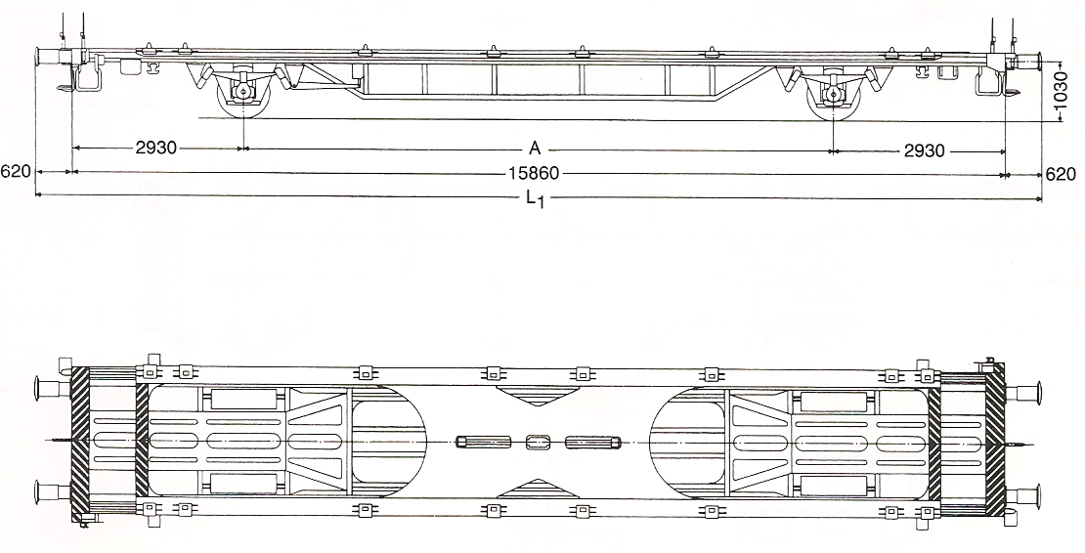
1180

90000
17100

Längdkoder symmetrisk
20=20´ð6058 mm
21=6250 mm
22=7150 mm
23=7450 mm
24=7820 mm
26=8150 mm

Längdkod
osymmetrisk
60=8543 mm

Längdkoder
symmetrisk
30=30´ð 9125 mm
31=9300 mm

20´ Ct
20 Växel-
flak
22
20´ Ct
20 Växel-
flak
22
Längdkoder
osymmetrisk
81=9275 mm
82=9330 mm
84=10040 mm
85=10200 mm
86=10900 mm

20´ Ct
20 Växel-
flak
24
60

Riktning största överhänget valfritt
Längdkoder
symmetrisk
40=40´ð12192 mm
42=12500 mm
44=13100 mm
45=45´ð13716mm
30´ Ct
30 Växelflak
31
OBS! ktning
Största överhänget
81
86

Längdkoder osymmetrisk
91=12500 mm
94=12750 mm
95=13200 mm
96=13600 mm
97=14004 mm
40` Ct
40 Växel-
flak

Riktning största överhänget valfritt

